상품제안서
잭니클라우스 80자동 이중방풍 | 상품코드: S37190

 |  |  |  |  |  |  | 02-713-8555 | www.synergygift.co.kr
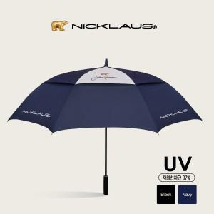

【상세/제작정보】

【인쇄/포장옵션】 | [손잡이] 실크, [원단] 원단실크 / 포장불가능

【공급단가】 | 수량 | 50~ | 100~ | 500~ | 1,000~ | 2,000~
*VAT별도 | 검정 | 19,110원 | 18,080원 | 17,190원 | 16,750원 | 16,460원
 | 곤색 | 19,110원 | 18,080원 | 17,190원 | 16,750원 | 16,460원

【상품 URL】 | https://www.synergygift.co.kr:443/src/goods_detail.php?gdno=37190

